راهنمای ورژن 4.1
 |  |  | ver:4.1
 | راهنما : این فرم برای ثبت داده ها و استخراج شاخص های برنامه فشار خون و دیابت طراحی شده است . پس از ثبت داده ها در شیت های بعدی شاخص ها بصورت هوشمند محاسبه خواهند شد و نیاز به ورود هیچ داده ای نیست . در این فرم داده هایی که با هم همخوانی باید داشته باشد چک شده و در صورت عدم همخوانی سلول مربوطه به رنگ صورتی یا قرمز تغییر رنگ میدهد که باید اصلاح شود . فرمی را بایستی به ستاد ارسال نمود که هیچ گونه خانه قرمز یا صورتی رنگی نداشته باشد . چون در این فرم از فرمول ها و فرمت ها و ... خاصی استفاده شده است باید در وارد کردن داده ها دقت لازم به عمل آید تا از به هم ریختگی فرم جلوگیری شود و چون بیشترین اشکال در کپی و پیست کردن داده ها ایجاد می شود (بدلیل اینکه هر خانه هم فرمول و هم فرمت خاص خود را دارد واگر در پیست کردن داده ها دقت نشود ممکن است همخوانی ها و فرمولها از بین برود یا تغییر کند) نحوه درست این کار را بصورت تصویری شرح داده می شود :

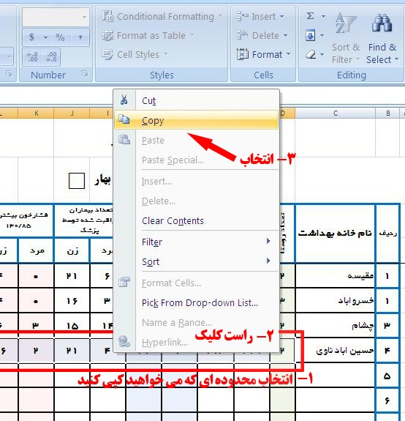
 | ابتدا ردیف یا محدوده ای که می خواهیم کپی شود را انتخاب و سپس راست کلیک کرده و گزینه کپی را انتخاب می کنیم

 | سپس در خانه همتراز محلی که می خواهیم داده ها به انجا انتقال داده شود راست کلیک کرده و گزینه paste special را انتخاب می کنیم و در پنجره ای که باز می شود کزینه values را انتخاب و سپس ok می کنیم . در این حالت فقط داده ها پیست میشوند و فرمول و فرمت خانه مرجع به محل جدید انتقال داده نمی شود .
 |  | 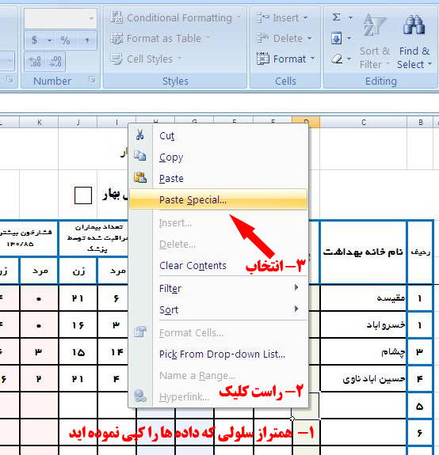

 |  | 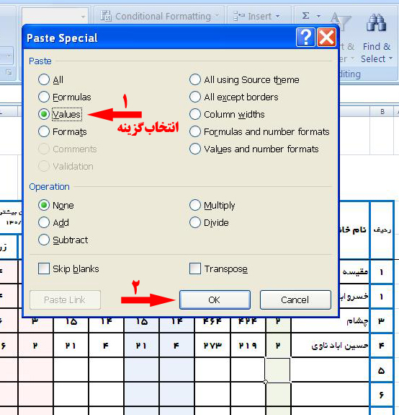

 | نکات مهم :
 | برای تکمیل مشخصات، نقطه چین ها را انتخاب و داده خود را وارد نمایید و برای مشخص کردن فصل مربوطه هم فقط یک بار بر روی سلولی که در مقابل نام فصل قراردارد و داخل آن یک مربع است چپ کلیک کرده و سپس کلید Shift و * (شیفت+ستاره) را همزمان فشار دهید تا مربع به یک شکل توپُِر تغییر یابد. تکمیل مشخصات تکمیل کننده فرم و مسئول واحد نیز الزامی است .

 | از درگ کردن اعداد نیز خودداری شود و اطلاعات هر خانه جداگانه وارد شود .
 | فرم ها پس از تکمیل پرینت گرفته شده و پس از امضاء در بایگانی مرکز نگهداری شود و شاخص ها نیز بررسی و برنامه ریزی های لازم انجام شود.
تهیه و تنظیم : سید محسن مهری - کارشناس برنامه دیابت و فشار خون دانشگاه سبزوار - 09155715127

